BDI
Anexo II ao Edital de Pregão Eletrônico SRRF10 nº 90001/2026
Parâmetros estabelecido pelo Acordão 2622 – TCU Plenário – adotando percentuais do "quartil médio" para composição do BDI máximo aceitável.

B.2.1. - Planilha de Composição do BDI SERVIÇOS
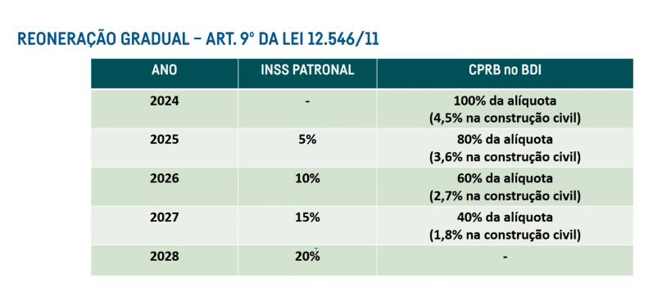
TAXAS: LEIS SOCIAIS e BDI
Item | LEIS SOCIAIS – LS (SINAPI)
1 | HORISTA (taxa já inclusa nos valores unitários de mão-de-obra) | LS | 86.44%
2 | MENSALISTA (taxa já inclusa nos valores unitários de mão-de-obra) |  | 47.66%

Item | BONIFICAÇÃO DE DESPESAS INDIRETAS - BDI
1 | RISCO | R | 3.00%
2 | DESPESAS FINANCEIRAS | DF | 1.20%
3 | ADMINISTRAÇÃO CENTRAL | AC | 4.00%
4 | LUCRO | L | 7.00%
5 | COFINS | I | 3.00%
6 | PIS |  | 0.65%
7 | Contribuição Previdenciária sobre a Renda Bruta (CPRB) |  | 3.60%
8 | ISS |  | 2.00%
Fórmula: | BDI = { [ ( (1+R).(1+DF).(1+AC).(1+L) ) / (1-(I)) ] -1 } x 100 | BDI = | 27.82%

B.2.2 – Planilha de Composição do BDI Materiais - RESSARCIMENTO (item "D")

Item | LEIS SOCIAIS – LS (SINAPI)
1 | HORISTA (taxa já inclusa nos valores unitários de mão-de-obra) | LS | 86.44%
2 | MENSALISTA (taxa já inclusa nos valores unitários de mão-de-obra) |  | 47.66%

Item | BONIFICAÇÃO DE DESPESAS INDIRETAS - BDI
1 | RISCO | R | 0.85%
2 | DESPESAS FINANCEIRAS | DF | 0.85%
3 | ADMINISTRAÇÃO CENTRAL | AC | 3.45%
4 | LUCRO | L | 5.11%
5 | COFINS | I | 3.00%
6 | PIS |  | 0.00%
7 | Contribuição Previdenciária sobre a Renda Bruta (CPRB) |  | 0.00%
8 | ISS |  | 0.00%
Fórmula: | BDI = { [ ( (1+R).(1+DF).(1+AC).(1+L) ) / (1-(I)) ] -1 } x 100 | BDI = | 14.01%

Inspeção Predial
FONTE: | CÓDIGO | DISCRIMINAÇÃO | UN | QDTE | UNIT. [R$] | TOTAL s/BDI [R$] | Rotas sugeridas
 |  |  |  |  |  |  | Trecho | Origem | Destino | Distância (km) | Tempo (min) | Pedágio (R$) | Almoço (R$) | Lanche/Jantar (R$) | Hospedagem c/ café (R$)
 | A | SERVIÇOS DE INSPEÇÃO PREDIAL COM LAUDO |  |  |  | 18,636.90 | 1 | Pelotas | Bagé | 190 | 174 |  | 40 | 40 | 126
 | A.1 | Mão de Obra |  |  |  |  |  | Bagé | Aceguá | 62 | 59 |  | 40
SINAPI | 90778 | ENGENHEIRO PLENO COM ENCARGOS COMPLEMENTARES | H | 121.00 | 121.61 | 14,714.81 |  | Aceguá | Pelotas | 242 | 225

 | A.2 | Deslocamentos |  |  |  |  | 2 | Pelotas | Jaguarão | 142 | 113 | 19.6 | 40
Própria |  | ALIMENTAÇÃO | UN | 8.00 | 40.00 | 320.00 |  | Jaguarão | Pelotas | 141 | 113 | 19.6
Própria |  | HOSPEDAGEM | UN | 3.00 | 176.67 | 530.00
Própria |  | COMBUSTÍVEL (considerando consumo médio de 10km/l) | L | 133.80 | 6.47 | 865.69 | 3 | Pelotas | Rio Grande | 59 | 65 | 19.6 | 40 | 40 | 144
Própria |  | PEDÁGIO | UN | 4.00 | 19.60 | 78.40 |  | Rio Grande | Chuí | 242 | 192 |  | 40 | 40 | 260
 |  |  |  |  |  |  |  | Chuí | Pelotas | 260 | 207 | 19.6
 | A.3 | ART
Própria | INS-42436364 | REGISTRO DE ANOTAÇÃO DE RESPONSABILIDADE TÉCNICA | UN | 8.00 | 266.00 | 2,128.00 |  | Total |  | 1338 | 1148 | 78.4 | 200 | 120 | 530
 |  |  |  |  |  |  |  | Fonte: https://rotasbrasil.com.br/

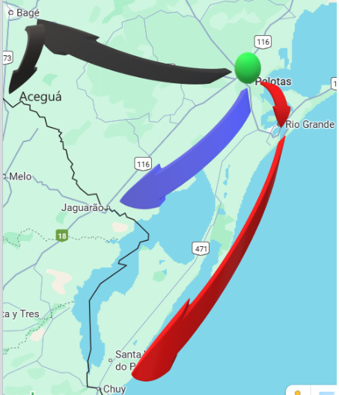
 | Estimativa de horas para Inspeção Predial e Elaboração de Laudo
 | Edificações |  | Área (m2) Construída | Inspeção (h) | Laudo (h)
 | ALF/RGE | Alfândega da Receita Federal do Brasil do Porto do Rio Grande | 6,500.00 | 8 | 8
 | IRF/CHU | Inspetoria da Receita Federal do Brasil em Chuí | 2,774.00 | 8 | 8
 | DRF/PEL | Delegacia da Receita Federal do Brasil em Pelotas | 4,395.00 | 8 | 8
 | IRF/JAG | Inspetoria da Receita Federal do Brasil em Jaguarão | 2,106.00 | 6 | 8
 | Ponte Mauá - IRF/JAG | Ponte Internacional Mauá, s/nº, Centro, Jaguarão - RS | 574.88 | 6 | 8
 | IRF/BAG | Inspetoria da Receita Federal do Brasil em Bagé | 1,834.20 | 4 | 6
 | DMA/BAG | Depósito Regional de Mercadorias Apreendidas em Bagé | 1,559.95 | 4 | 6
 | ACI/ACE | Área de Controle Integrado da Receita Federal do Brasil em Aceguá | 696.00 | 2 | 4
 |  |  | Total | 46 | 56

Termografia
 |  |  |  |  |  |  | 4,471.53

FONTE: | CÓDIGO | DISCRIMINAÇÃO | UN | QDTE | UNIT. [R$] | TOTAL s/BDI [R$]
 |  |  |  |  |  |  |  | QTDE de Equipamentos ou Instalações |  |  |  |  |  | QTDE Serviço
 | A | SERVIÇOS DE INSPEÇÃO TERMOGRÁFICA C/LAUDO |  |  |  | 22,357.63 |  | Base BAGE |  | Base PELOTAS |  | Base RIO GRANDE
 |  |  |  |  |  |  |  | IRF/BAG | ACI/ACG | DRF/PEL | IRF/JAG | ALF/RGE | IRF/CHU | Frequência | Total/ano | h/und. | Total h/ano | p/ 5 anos
 | A.1 | Mão de Obra |  |  |  | R$ 8,544.32 | Subestações | 1 | 1 | 1 | 1 | 1 | 1 | Anual | 6 | 1 | 6 | 30
 | A.1.1 | Inspeção termográfica em subestação, até 500 kVA, com laudo. |  |  |  |  | Estabilizadores/Nobreaks | 1 | 1 | 2 | 2 | 2 | 3 | Semestral | 22 | 0.5 | 11 | 55
SINAPI | 90778 | ENGENHEIRO PLENO COM ENCARGOS COMPLEMENTARES | h | 6.00 | 121.61 | 729.66 | Painéis Elétricos (QGBT) | 1 | 1 | 1 | 1 | 1 | 1 | Anual | 6 | 1 | 6 | 30
 | A.1.2 | Inspeção termográfica em estabilizadores/nobreaks, com laudo. |  |  |  |  | Painéis Elétricos (AVAC) | 8 | 0 | 1 | 0 | 0 | 0 | Semestral | 18 | 0.5 | 9 | 45
SINAPI | 90778 | ENGENHEIRO PLENO COM ENCARGOS COMPLEMENTARES | h | 11.00 | 121.61 | 1,337.71
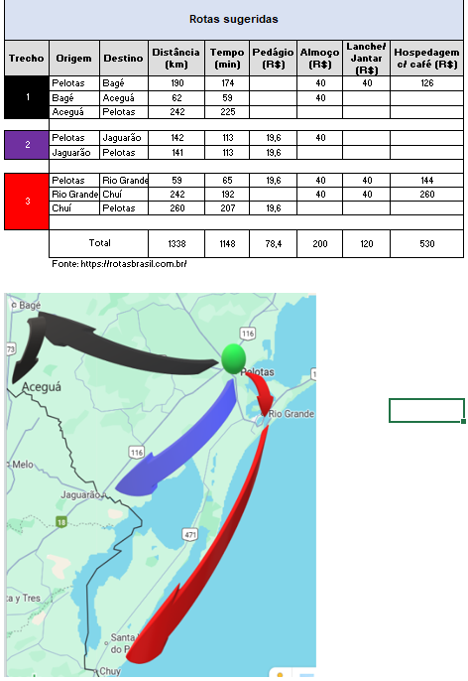
 | A.1.3 | Inspeção termográfica em painéis elétricos (QGBT, AVAC), com laudo.
SINAPI | 90778 | ENGENHEIRO PLENO COM ENCARGOS COMPLEMENTARES | h | 15.00 | 121.61 | 1,824.15
 | A.1.4 | MO em Deslocamento
SINAPI | 90778 | ENGENHEIRO PLENO COM ENCARGOS COMPLEMENTARES | h | 38.26 | 121.61 | 4,652.80

 | A.2 | Aluguel de Equipamento |  |  |  | R$ 8,599.98
Própria |  | Locação de Câmera Termográfica FLIR T650 alta resolução (ou equivalente técnico) c/ 7 diárias | UN | 2.00 | 4,299.99 | 8,599.98

 | A.3 | Deslocamentos |  |  |  | R$ 4,681.33
Própria |  | ALIMENTAÇÃO | UN | 14.00 | 40.00 | 560.00
Própria |  | HOSPEDAGEM | UN | 4.00 | 176.67 | 706.68
Própria |  | LOCAÇÃO DE VEÍCULO | DIA | 14.00 | 111.71 | 1,563.94
Própria |  | COMBUSTÍVEL (considerando consumo médio de 10km/l) | KM | 2,676.00 | 0.63 | 1,693.91
Própria |  | PEDÁGIO | UN | 8.00 | 19.60 | 156.80

 | A.4 | ART |  |  |  | R$ 532.00
Própria | INS-42436364 | REGISTRO DE ANOTAÇÃO DE RESPONSABILIDADE TÉCNICA | UN | 2.00 | 266.00 | 532.00

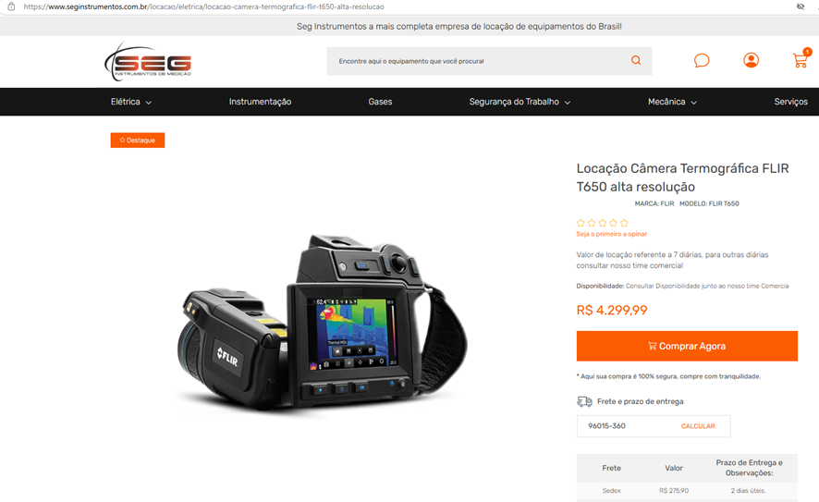

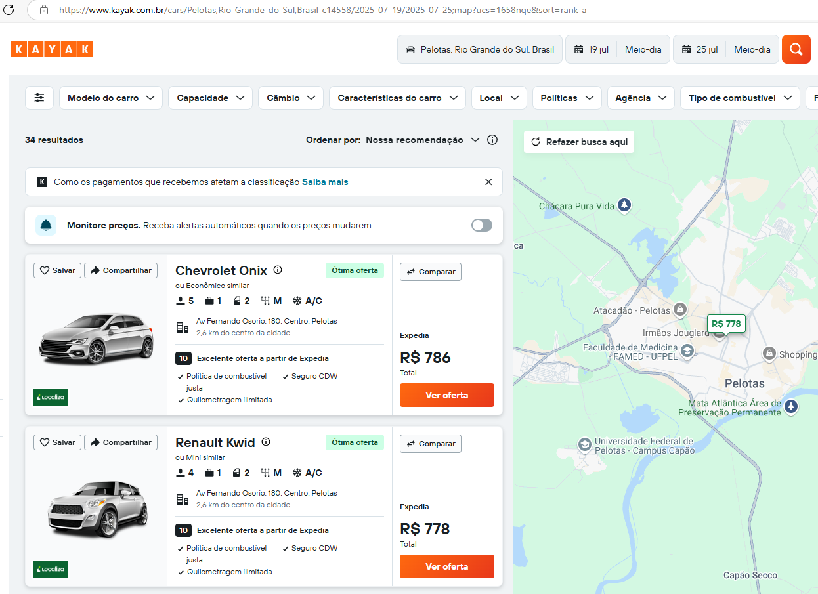

 |  |  |  | 1564
 |  |  |  | 782
 |  |  |  | 111.71428571

